상품제안서
아이논 퀵차지 3.0 5포트 USB PD 멀티충전기 | 상품코드: F18402

 |  |  |  |  |  |  | 02-412-0044 | www.easy1.co.kr
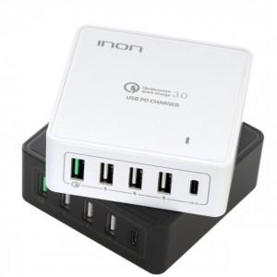 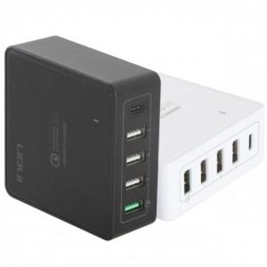

【상세/제작정보】

【인쇄/포장옵션】 | 실크 / 포장지포장

【공급단가】 | 수량 | 50~ | 100~ | 300~ | 500~ | 1,000~
*VAT별도 | 단가 | 32,260원 | 31,070원 | 29,870원 | 28,680원 | 27,960원

【상품 URL】 | https://dev.easy1.co.kr:443/src/goods_detail.php?gdno=18402

